Interier atrakce
 |  | POLOŽKOVÝ ROZPOČET
Akce: | DĚTSKÉ ZÁBAVNÍ CENTRUM

 | SOKOLOV

 | AUTO MAKAR S.R.O.

 | VYBAVENÍ INTERIÉRU, EXTERIÉRU

Položka | Název |  | Specifikace |  | Množství | Cena | Celkem
Vybavení atrakce
dle přílohy č.1 | Velká prolézačka_větší děti | 17,8m*16,8m*4m | 3-14 let | ks | 1
dle přílohy č.2 | Velká prolézačka_větší děti- skluzavka rolovací- roller | 15,3m*2,4m*3,5m | 3-14 let | ks | 1
dle přílohy č.3 | Malá prolézačka- baby | 8,8m*5,2m*2,2m | 0-3roky | ks | 1
 | Skákací hopsadla- hopík nafukovací |  | 50x45cm | ks | 20
dle přílohy č.4 | Elektrické mini autíčko |  |  | ks | 4
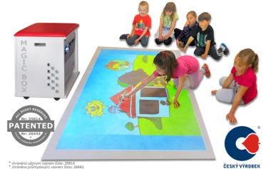 | Magic box, podlahový interaktivní projektor, herní sestava s příslušenstvím |  |  | ks | 1
 | Magic box- Software hry- " chytré dítě" |  |  | ks | 10
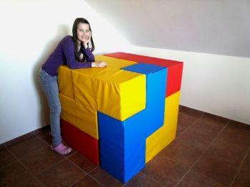 | Molitanová stavebnice ( soma kostka ) -7dílů |  |  | ks | 1
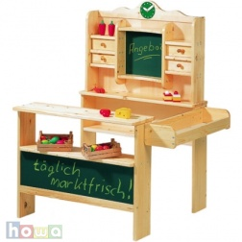 | Dřevěný dětský obchod- nákupní set (stánek, zboží) | cca 120 x100 x 80cm |  | ks | 1
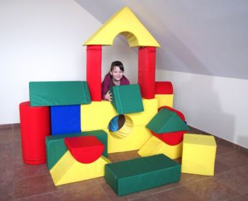 | Molitanová stavebnice ( cca 20 dílů ) |  |  | ks | 1
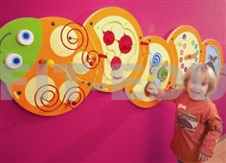 | Didaktické hry na stěnu, dřevěné |  |  | ks | 3
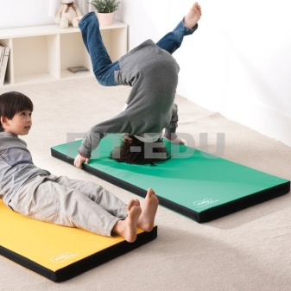 | Žíněnka na cvičení | cca 120x60x5cm |  | ks | 20
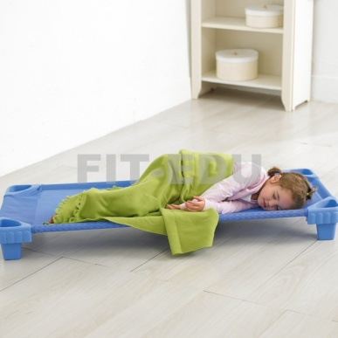 | dětská postýlka, skládací | 140 x 58 x 14 cm |  | ks | 30
 | Interaktivní info panely, eko výchova | materiál stojanů:dřevo, možnost obměny tematiky |  | ks | 10
 | CELKEM BEZ DPH
 | DPH 21%
 | CELKEM S DPH

